Rosenbrock_15_optimitzat
Rosenbrock function

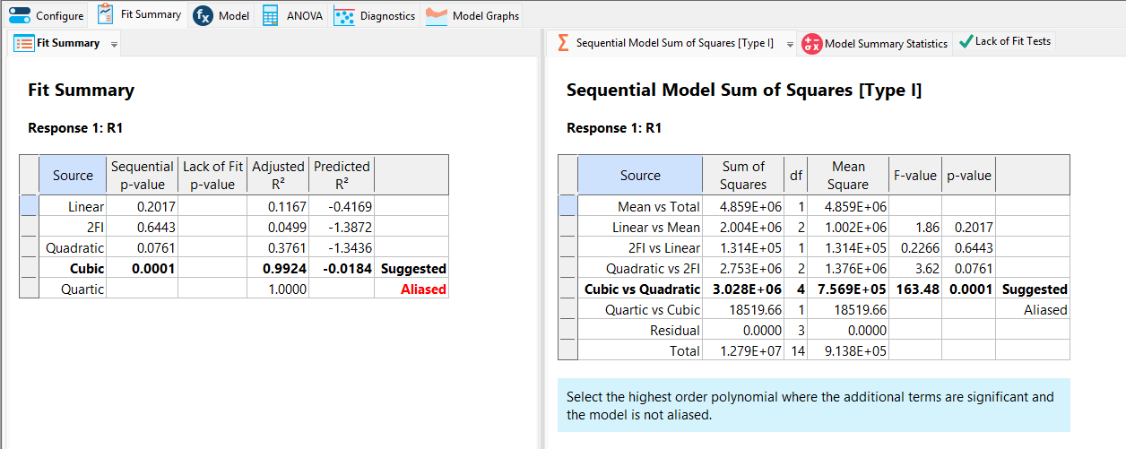
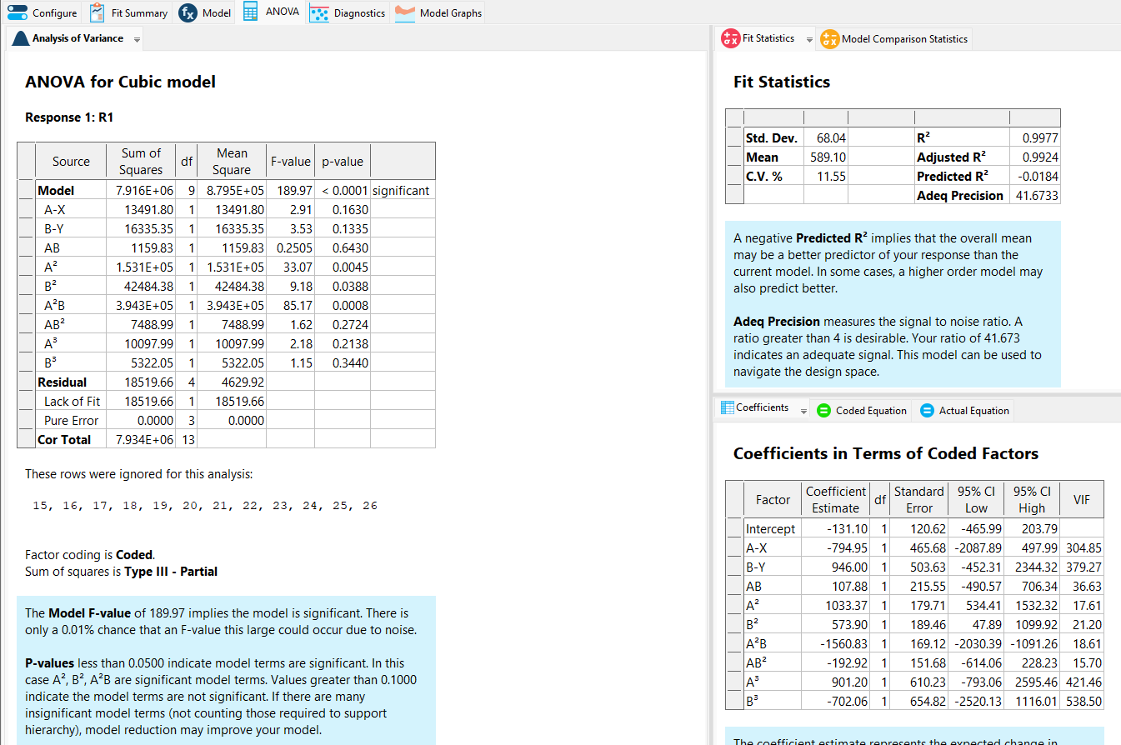
 |  |  |  | Run | X | Y | RESPONSE 1 R1 (FUNCTION)
 |  |  |  | 1 | -2 | -0.46 | 1998.160
 |  |  |  | 2 | 2 | -0.92 | 2421.640
 |  |  |  | 3 | 0.593515 | -1 | 183.026
 |  |  |  | 4 | 1.38105 | 3 | 119.545
 |  |  |  | 5 | 2 | 0.488566 | 1234.017
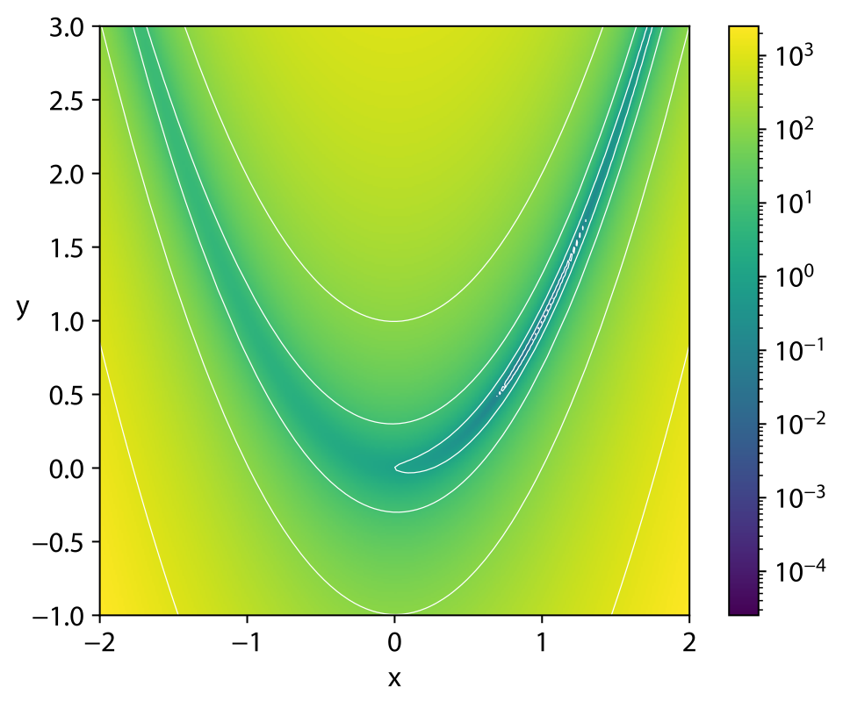
 |  |  |  | 6 | -0.3 | 3 | 848.500
 |  |  |  | 7 | 1.08 | 1.6 | 18.807
 |  |  |  | 8 | -0.587774 | -0.2 | 32.276
 |  |  |  | 9 | -2 | 1.28 | 748.840
 |  |  |  | 10 | -0.312021 | 1.26484 | 138.023
 |  |  |  | 11 | -0.312021 | 1.26484 | 138.023
 |  |  |  | 12 | -2 | 3 | 109.000
 |  |  |  | 13 | -0.312021 | 1.26484 | 138.023
 |  |  |  | 14 | 1.38105 | 3 | 119.545

 |  |  |  |  |  |  |  |  | 15 PUNTS PROPOSATS

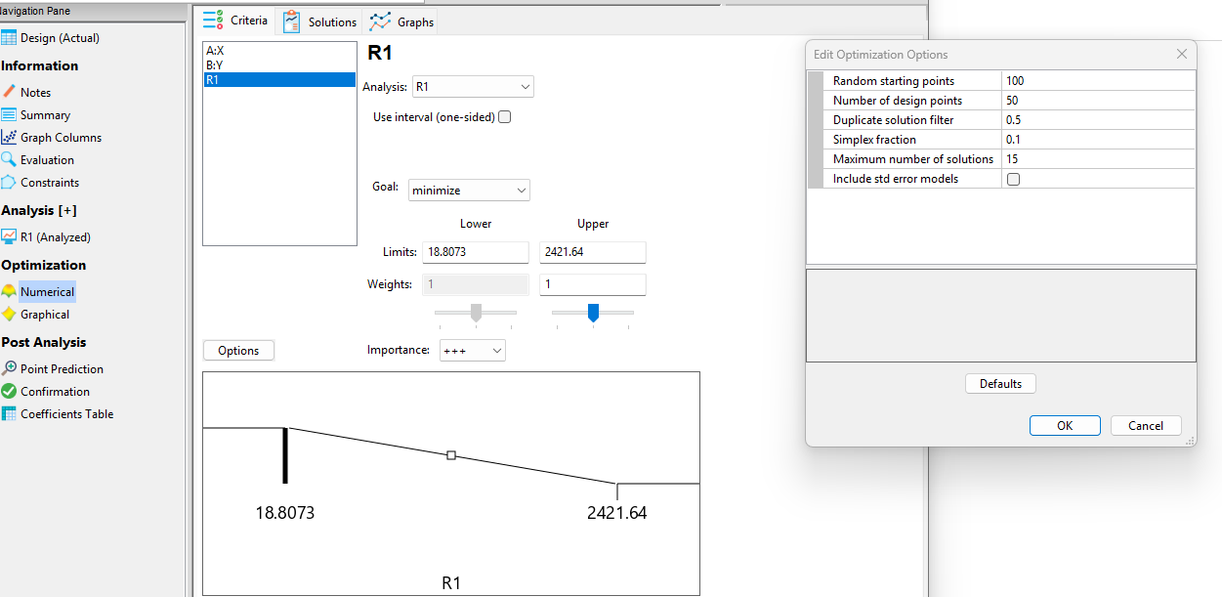
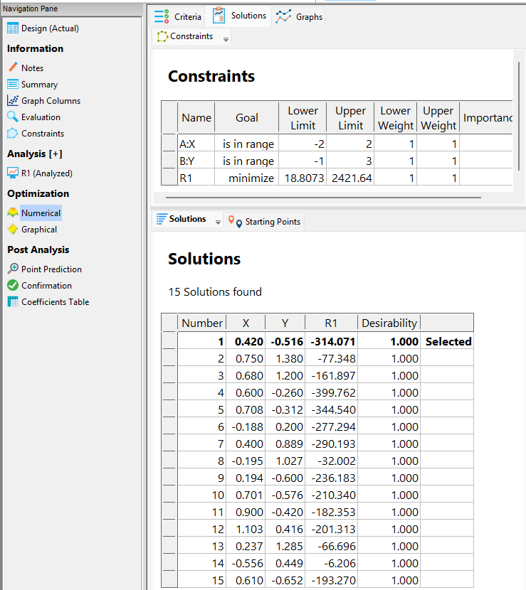

RONDES | Distància | MAE | MIN R1 FUNCIÓ
1 | 0.38 | 270.44 | 0.00
2 | 0.40 | 0.00 | 0.00
3 | 0.05 | 0.00 | 0.00
4 | 0.01 | 0.00 | 0.00
5 | 0.01 | 0.00 | 0.00

Sampling

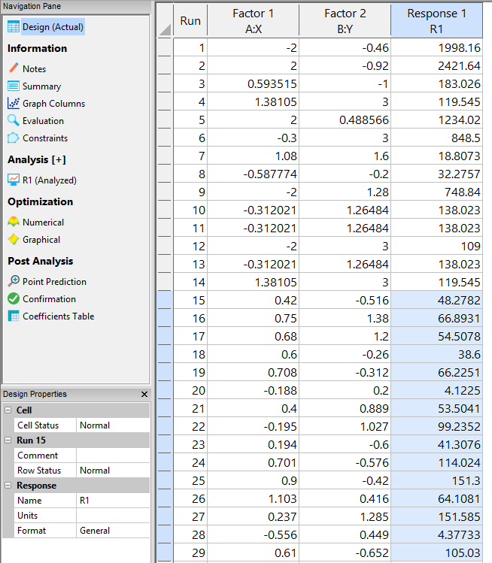
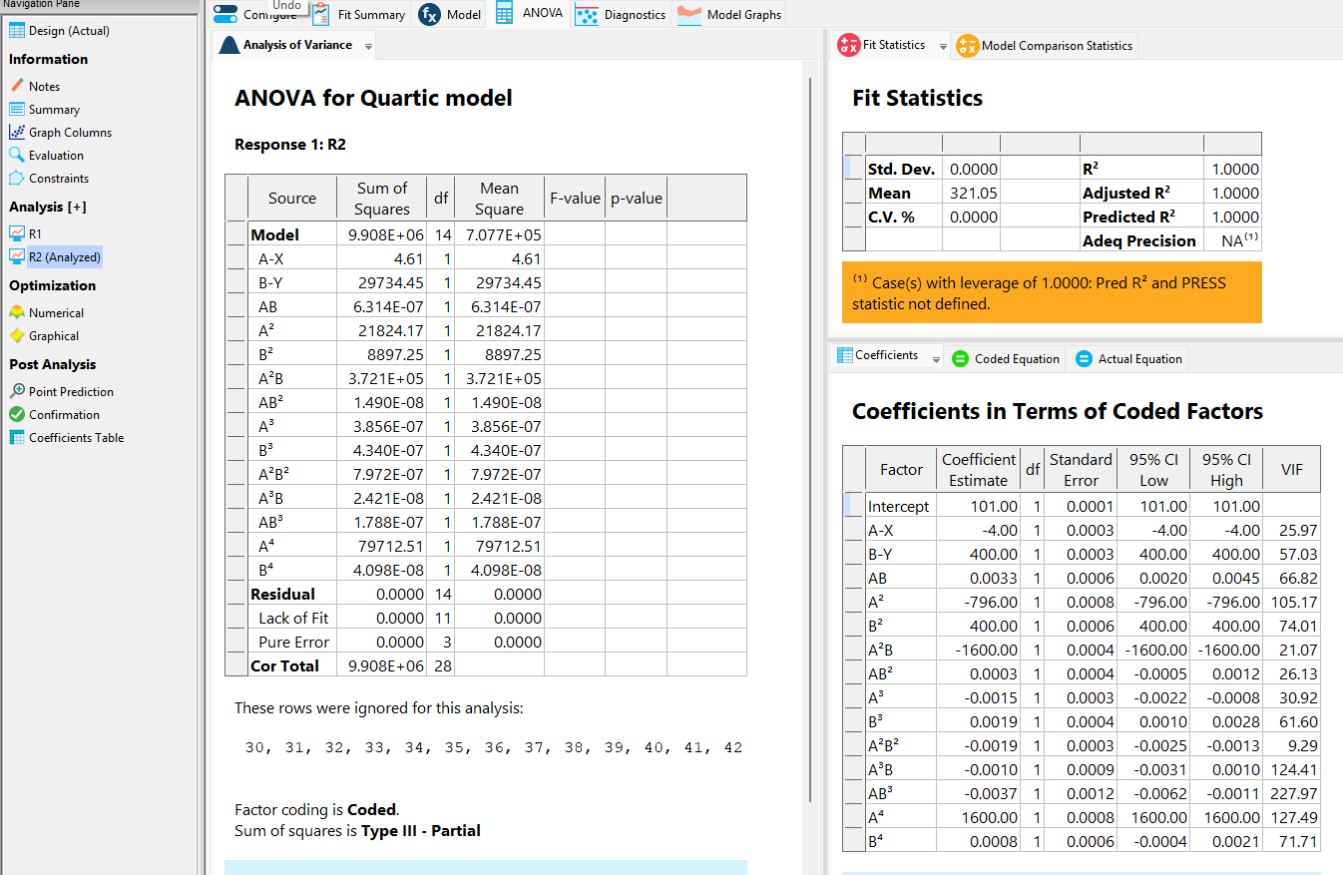
 |  |  |  | Solutions | R1
 |  |  |  |  |  |  |  |  |  |  |  |  | Afegir nous punts al disseny | Análisi (R2) |  | Proposta de punts (R2) amb R1 (resposta) goal minitmizar
 |  |  |  | 15 Solutions found
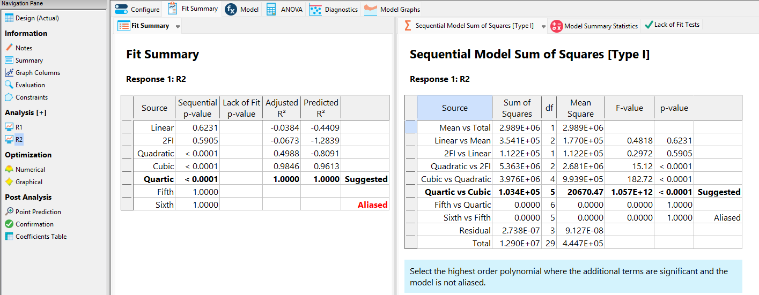
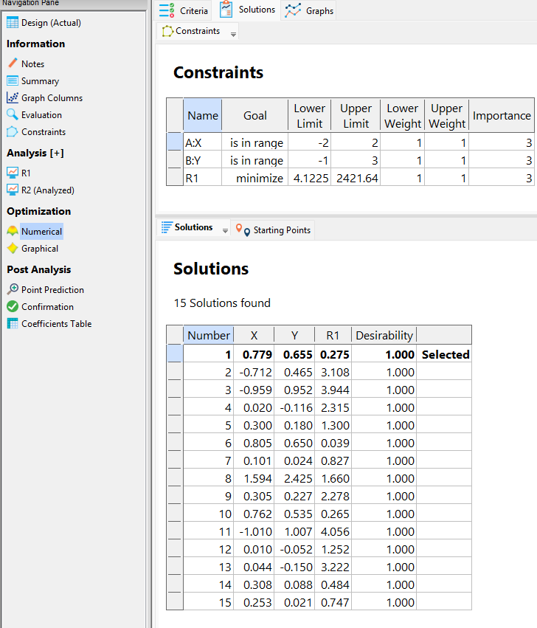
 |  |  |  |  |  |  |  |  |  |  | Calcul distancia | MAE
 |  |  |  | Number | X | Y | R1 | Desirability |  | RESPONSE 1 R1 (FUNCTION)
Fitting
 |  |  |  | 1 | 0.42 | -0.516 | -314.071 | 1 | Selected | 48.278176 | 1.62 | 362.35
 |  |  |  | 2 | 0.75 | 1.38 | -77.348 | 1 |  | 66.893125 | 0.45 | 144.24
 |  |  |  | 3 | 0.68 | 1.2 | -161.897 | 1 |  | 54.507776 | 0.38 | 216.40
 |  |  |  | 4 | 0.6 | -0.26 | -399.762 | 1 |  | 38.6 | 1.32 | 438.36
 |  |  |  | 5 | 0.708 | -0.312 | -344.54 | 1 |  | 66.22509737 | 1.34 | 410.77
 |  |  |  | 6 | -0.188 | 0.2 | -277.294 | 1 |  | 4.1225038336 | 1.43 | 281.42
 |  |  |  | 7 | 0.4 | 0.889 | -290.193 | 1 |  | 53.5041 | 0.61 | 343.70
 |  |  |  | 8 | -0.195 | 1.027 | -32.002 | 1 |  | 99.235180062 | 1.20 | 131.24
 |  |  |  | 9 | 0.194 | -0.6 | -236.183 | 1 |  | 41.30760285 | 1.79 | 277.49
 |  |  |  | 10 | 0.701 | -0.576 | -210.34 | 1 |  | 114.02389048 | 1.60 | 324.36
 |  |  |  | 11 | 0.9 | -0.42 | -182.353 | 1 |  | 151.3 | 1.42 | 333.65
 |  |  |  | 12 | 1.103 | 0.416 | -201.313 | 1 |  | 64.108086088 | 0.59 | 265.42
 |  |  |  | 13 | 0.237 | 1.285 | -66.696 | 1 |  | 151.58473166 | 0.81 | 218.28
 |  |  |  | 14 | -0.556 | 0.449 | -6.206 | 1 |  | 4.3773298496 | 1.65 | 10.58
 |  |  |  | 15 | 0.61 | -0.652 | -193.27 | 1 |  | 105.030181 | 1.70 | 298.30
 |  |  |  |  |  |  |  |  |  |  | 0.38 | 270.44

 |  |  |  | Solutions | R2

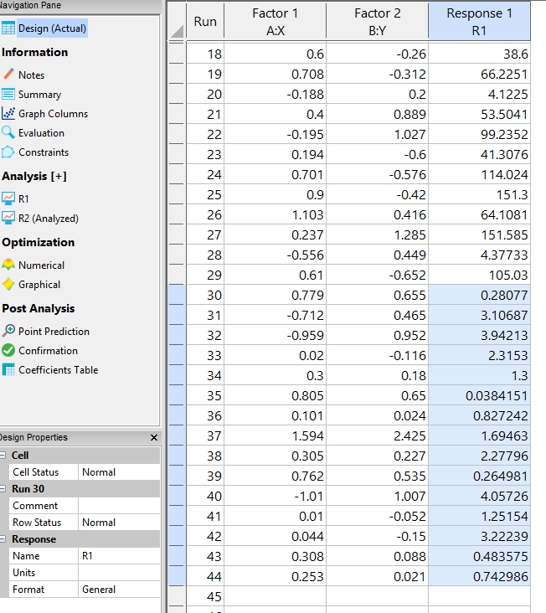
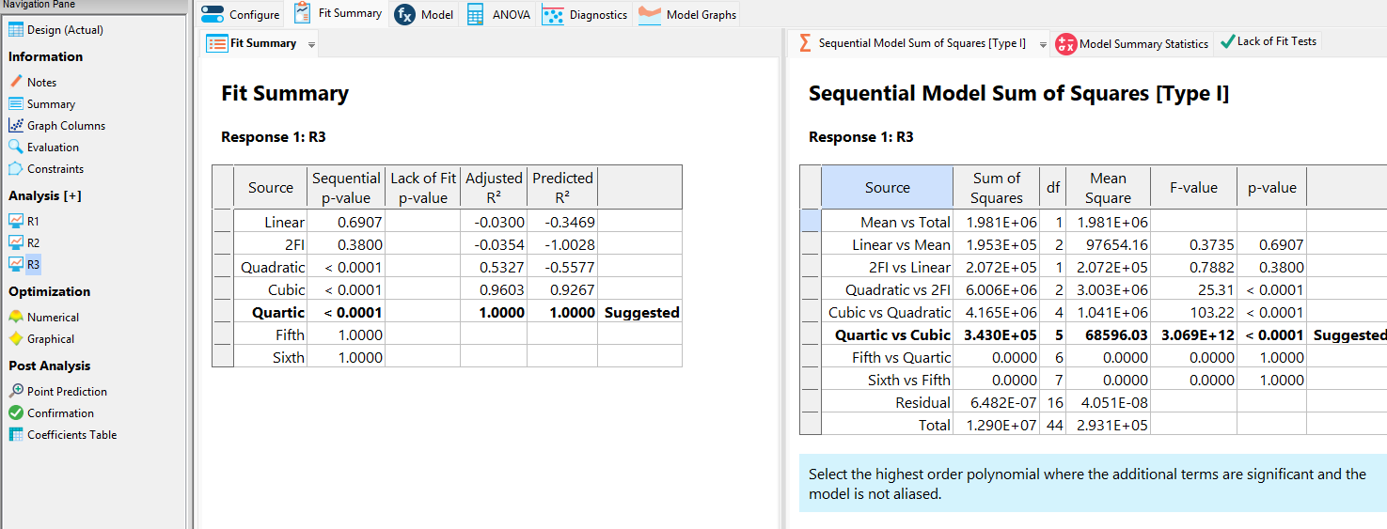
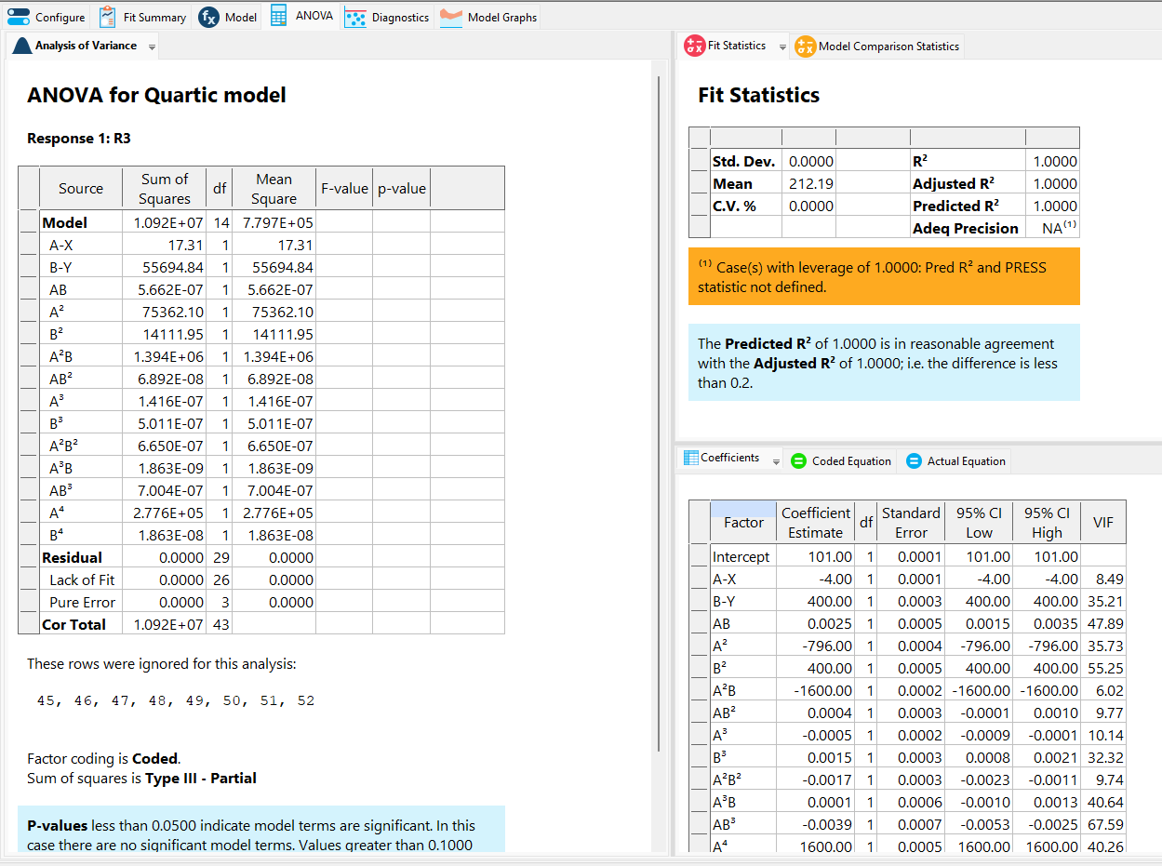
 |  |  |  | 15 Solutions found
 |  |  |  |  |  |  |  |  |  |  | Calcul distancia | MAE |  |  |  | Proposta de punts (R3) amb R1 (resposta) goal minitmizar
 |  |  |  | Number | X | Y | R1 | Desirability |  | RESPONSE 1 R1 (FUNCTION)
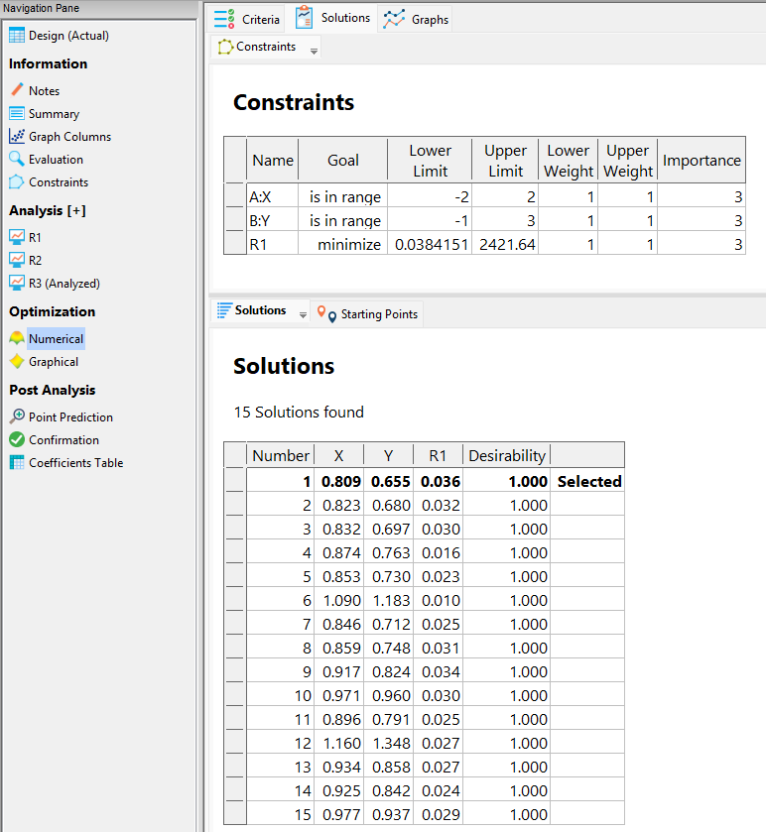
 |  |  |  | 1 | 0.779 | 0.655 | 0.275 | 1 | Selected | 0.2807699281 | 0.41 | 0.01
 |  |  |  | 2 | -0.712 | 0.465 | 3.108 | 1 |  | 3.1068739136 | 1.79 | 0.00
 |  |  |  | 3 | -0.959 | 0.952 | 3.944 | 1 |  | 3.9421327761 | 1.96 | 0.00
 |  |  |  | 4 | 0.02 | -0.116 | 2.315 | 1 |  | 2.315296 | 1.49 | 0.00
 |  |  |  | 5 | 0.3 | 0.18 | 1.3 | 1 |  | 1.3 | 1.08 | 0.00
 |  |  |  | 6 | 0.805 | 0.65 | 0.039 | 1 |  | 0.0384150625 | 0.40 | 0.00
 |  |  |  | 7 | 0.101 | 0.024 | 0.827 | 1 |  | 0.8272422401 | 1.33 | 0.00
 |  |  |  | 8 | 1.594 | 2.425 | 1.66 | 1 |  | 1.6946338896 | 1.54 | 0.03
 |  |  |  | 9 | 0.305 | 0.227 | 2.278 | 1 |  | 2.2779550625 | 1.04 | 0.00
 |  |  |  | 10 | 0.762 | 0.535 | 0.265 | 1 |  | 0.2649814736 | 0.52 | 0.00
 |  |  |  | 11 | -1.01 | 1.007 | 4.056 | 1 |  | 4.057261 | 2.01 | 0.00
 |  |  |  | 12 | 0.01 | -0.052 | 1.252 | 1 |  | 1.251541 | 1.44 | 0.00
 |  |  |  | 13 | 0.044 | -0.15 | 3.222 | 1 |  | 3.2223908096 | 1.50 | 0.00
 |  |  |  | 14 | 0.308 | 0.088 | 0.484 | 1 |  | 0.4835754496 | 1.14 | 0.00
 |  |  |  | 15 | 0.253 | 0.021 | 0.747 | 1 |  | 0.7429864081 | 1.23 | 0.00
 |  |  |  |  |  |  |  |  |  |  | 0.40 | 0.00

 |  |  |  | Solutions | R3

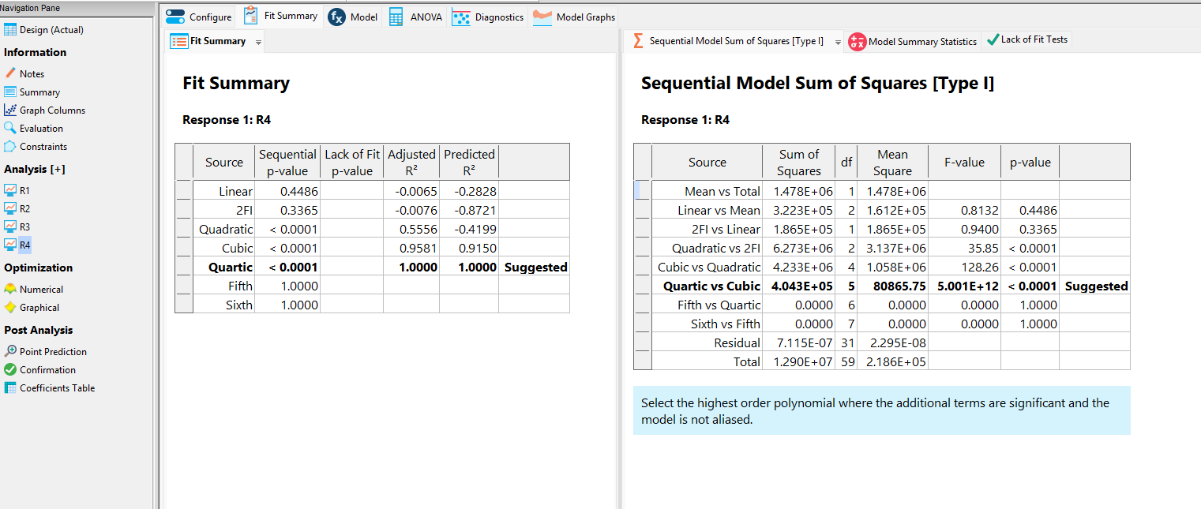
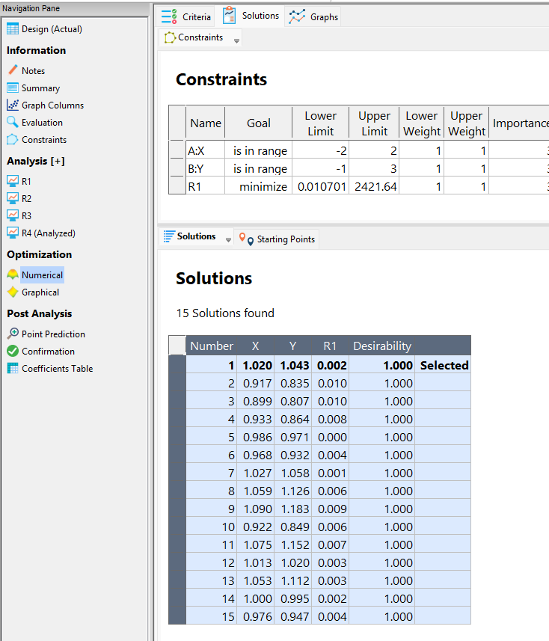
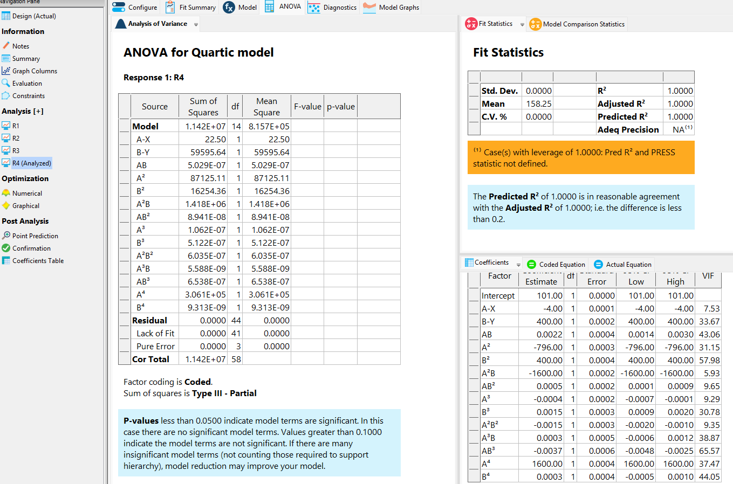
 |  |  |  | 15 Solutions found |  |  |  |  |  |  |  |  |  |  |  | Proposta de punts (R4) amb R1 (resposta) goal minitmizar
 |  |  |  |  |  |  |  |  |  |  | Calcul distancia | MAE
 |  |  |  | Number | X | Y | R1 | Desirability |  | RESPONSE 1 R1 (FUNCTION)
 |  |  |  | 1 | 0.809 | 0.655 | 0.036 | 1 | Selected | 0.0365079361 | 0.39 | 0.00
 |  |  |  | 2 | 0.823 | 0.68 | 0.032 | 1 |  | 0.0320424241 | 0.37 | 0.00
 |  |  |  | 3 | 0.832 | 0.697 | 0.03 | 1 |  | 0.0305050176 | 0.35 | 0.00
 |  |  |  | 4 | 0.874 | 0.763 | 0.016 | 1 |  | 0.0159527376 | 0.27 | 0.00
 |  |  |  | 5 | 0.853 | 0.73 | 0.023 | 1 |  | 0.0221806881 | 0.31 | 0.00
 |  |  |  | 6 | 1.09 | 1.183 | 0.01 | 1 |  | 0.010701 | 0.20 | 0.00
 |  |  |  | 7 | 0.846 | 0.712 | 0.025 | 1 |  | 0.0250968656 | 0.33 | 0.00
 |  |  |  | 8 | 0.859 | 0.748 | 0.031 | 1 |  | 0.0301204161 | 0.29 | 0.00
 |  |  |  | 9 | 0.917 | 0.824 | 0.034 | 1 |  | 0.0354128321 | 0.19 | 0.00
 |  |  |  | 10 | 0.971 | 0.96 | 0.03 | 1 |  | 0.0302841281 | 0.05 | 0.00
 |  |  |  | 11 | 0.896 | 0.791 | 0.025 | 1 |  | 0.0247777856 | 0.23 | 0.00
 |  |  |  | 12 | 1.16 | 1.348 | 0.027 | 1 |  | 0.026176 | 0.38 | 0.00
 |  |  |  | 13 | 0.934 | 0.858 | 0.027 | 1 |  | 0.0249654736 | 0.16 | 0.00
 |  |  |  | 14 | 0.925 | 0.842 | 0.024 | 1 |  | 0.0241890625 | 0.17 | 0.00
 |  |  |  | 15 | 0.977 | 0.937 | 0.029 | 1 |  | 0.0312555841 | 0.07 | 0.00
 |  |  |  |  |  |  |  |  |  |  | 0.05 | 0.00

 |  |  |  | Solutions | R4

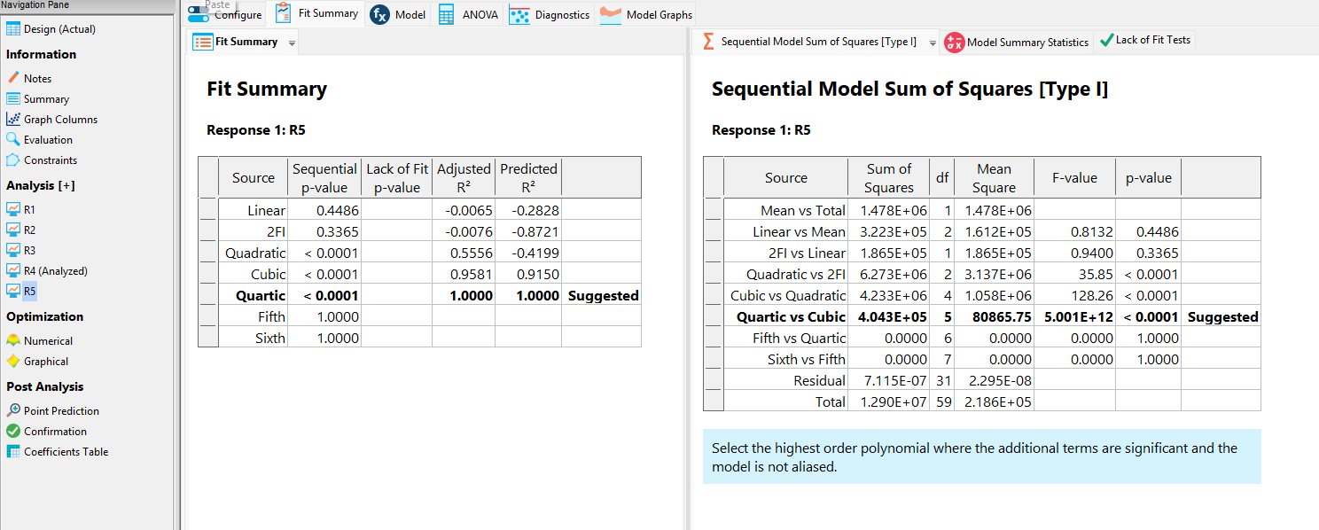
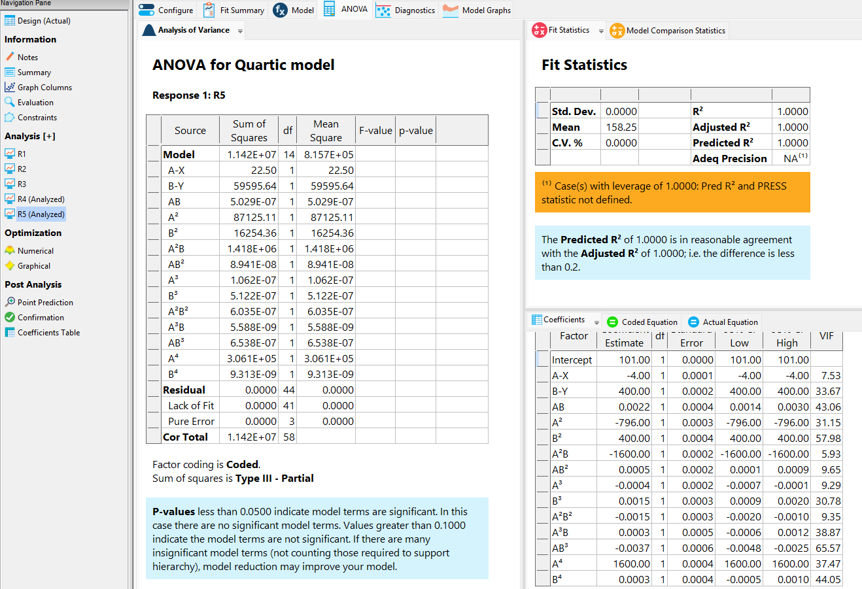
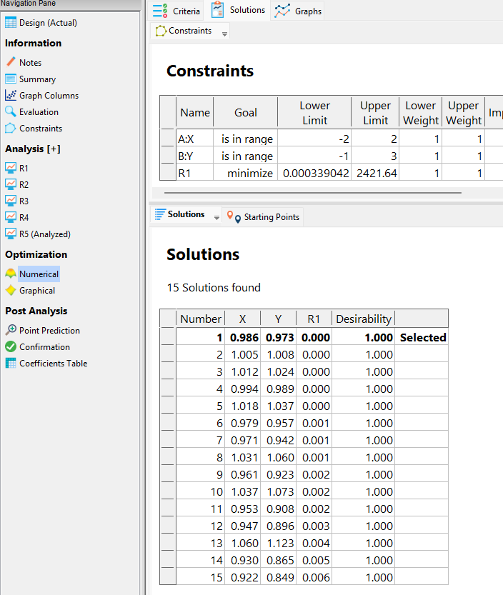
 |  |  |  | 15 Solutions found |  |  |  |  |  |  |  |  |  |  | Proposta de punts (R5) amb R1 (resposta) goal minitmizar
 |  |  |  |  |  |  |  |  |  |  | Calcul distancia | MAE
 |  |  |  | Number | X | Y | R1 | Desirability |  | RESPONSE 1 R1 (FUNCTION)
 |  |  |  | 1 | 1.02 | 1.043 | 0.002 | 1 | Selected | 0.001076 | 0.05 | 0.00
 |  |  |  | 2 | 0.917 | 0.835 | 0.01 | 1 |  | 0.0103570321 | 0.18 | 0.00
 |  |  |  | 3 | 0.899 | 0.807 | 0.01 | 1 |  | 0.0103452401 | 0.22 | 0.00
 |  |  |  | 4 | 0.933 | 0.864 | 0.008 | 1 |  | 0.0086997121 | 0.15 | 0.00
 |  |  |  | 5 | 0.986 | 0.971 | 0 | 1 |  | 0.0003390416 | 0.03 | 0.00
 |  |  |  | 6 | 0.968 | 0.932 | 0.004 | 1 |  | 0.0035480576 | 0.08 | 0.00
 |  |  |  | 7 | 1.027 | 1.058 | 0.001 | 1 |  | 0.0017989441 | 0.06 | 0.00
 |  |  |  | 8 | 1.059 | 1.126 | 0.006 | 1 |  | 0.0055231361 | 0.14 | 0.00
 |  |  |  | 9 | 1.09 | 1.183 | 0.009 | 1 |  | 0.010701 | 0.20 | 0.00
 |  |  |  | 10 | 0.922 | 0.849 | 0.006 | 1 |  | 0.0062015056 | 0.17 | 0.00
 |  |  |  | 11 | 1.075 | 1.152 | 0.007 | 1 |  | 0.0069390625 | 0.17 | 0.00
 |  |  |  | 12 | 1.013 | 1.02 | 0.003 | 1 |  | 0.0039746561 | 0.02 | 0.00
 |  |  |  | 13 | 1.053 | 1.112 | 0.003 | 1 |  | 0.0038272481 | 0.12 | 0.00
 |  |  |  | 14 | 1 | 0.995 | 0.002 | 1 |  | 0.0025 | 0.01 | 0.00
 |  |  |  | 15 | 0.976 | 0.947 | 0.004 | 1 |  | 0.0036851776 | 0.06 | 0.00
 |  |  |  |  |  |  |  |  |  |  | 0.005 | 0.00

 |  |  |  | Solutions | R5

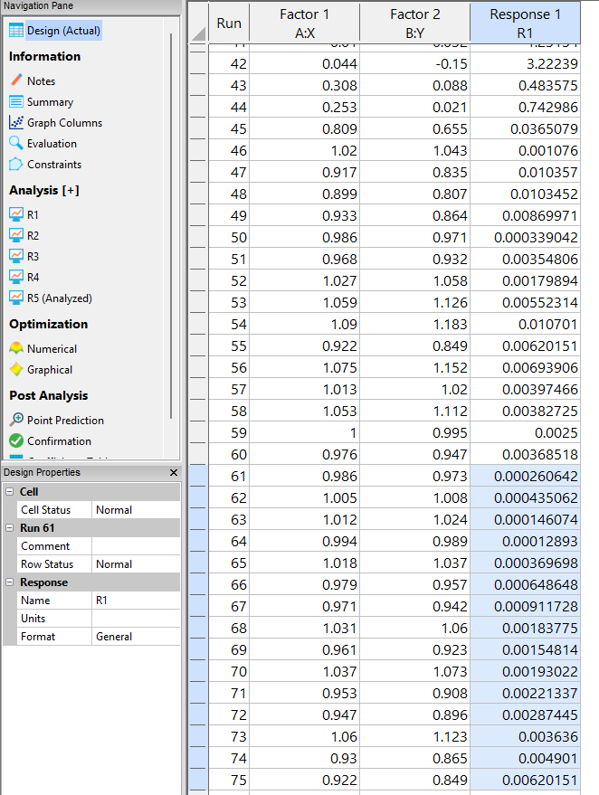
 |  |  |  | 15 Solutions found
 |  |  |  |  |  |  |  |  |  |  | Calcul distancia | MAE
 |  |  |  | Number | X | Y | R1 | Desirability |  | RESPONSE 1 R1 (FUNCTION)
 |  |  |  | 1 | 0.986 | 0.973 | 0 | 1 | Selected | 0.00 | 0.03 | 0.00
 |  |  |  | 2 | 1.005 | 1.008 | 0 | 1 |  | 0.00 | 0.01 | 0.00
 |  |  |  | 3 | 1.012 | 1.024 | 0 | 1 |  | 0.00 | 0.03 | 0.00
 |  |  |  | 4 | 0.994 | 0.989 | 0 | 1 |  | 0.00 | 0.01 | 0.00
 |  |  |  | 5 | 1.018 | 1.037 | 0 | 1 |  | 0.00 | 0.04 | 0.00
 |  |  |  | 6 | 0.979 | 0.957 | 0.001 | 1 |  | 0.00 | 0.05 | 0.00
 |  |  |  | 7 | 0.971 | 0.942 | 0.001 | 1 |  | 0.00 | 0.06 | 0.00
 |  |  |  | 8 | 1.031 | 1.06 | 0.001 | 1 |  | 0.00 | 0.07 | 0.00
 |  |  |  | 9 | 0.961 | 0.923 | 0.002 | 1 |  | 0.00 | 0.09 | 0.00
 |  |  |  | 10 | 1.037 | 1.073 | 0.002 | 1 |  | 0.00 | 0.08 | 0.00
 |  |  |  | 11 | 0.953 | 0.908 | 0.002 | 1 |  | 0.00 | 0.10 | 0.00
 |  |  |  | 12 | 0.947 | 0.896 | 0.003 | 1 |  | 0.00 | 0.12 | 0.00
 |  |  |  | 13 | 1.06 | 1.123 | 0.004 | 1 |  | 0.00 | 0.14 | 0.00
 |  |  |  | 14 | 0.93 | 0.865 | 0.005 | 1 |  | 0.00 | 0.15 | 0.00
 |  |  |  | 15 | 0.922 | 0.849 | 0.006 | 1 |  | 0.01 | 0.17 | 0.00
 |  |  |  |  |  |  |  |  |  |  | 0.009 | 0.00

